Лист 1
Прайс-лист
МИР ПРЯЖИ

В валюте: руб. (курс 1).
Цены указаны на 07.08.2020

№ | Номенклатура/ Характеристика номенклатуры | Описание | Изображение | Артикул | Цена | Ед. | Остаток | Ссылка на сайт
 | Набор для вышивания крестом «Искусница» СФ-6 С Рождеством! (салфетки 6 шт) | Набор для вышивания крестом «Искусница» СФ-6 С Рождеством! (салфетки 6 шт) | 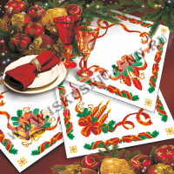 | СФ-6_ISK | 480.00 |  |  | Изображение
 | Набор для вышивания крестом «Искусница» СФ-6 С Рождеством! (салфетки 6 шт) |  |  |  | 480.00 | шт | 9 | Изображение
 | Набор для вышивания крестом «Искусница» СФ-7 Нежные розы (салфетки 2 шт.) | Набор для вышивания крестом «Искусница» СФ-7 Нежные розы (салфетки 2 шт.) | 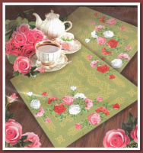 | СФ-7_ISK | 420.75 |  |  | Изображение
 | Набор для вышивания крестом «Искусница» СФ-7 Нежные розы (салфетки 2 шт.) |  |  |  | 420.75 | шт | 1 | Изображение

